关系图
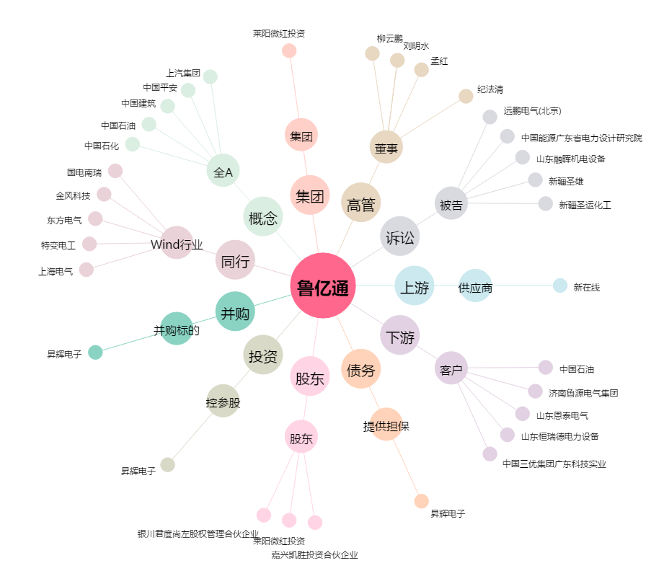
鲁亿通[300423.SZ] - 关系概览图

